Prom Visitas Pg Web
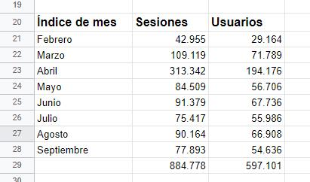
Esa es la gráfica promedio desde febrero a septiembre 2020 de visitas en total (sesiones) frente a usuarios que visitaron (sin importar cuantas veces entró el mismo usuario a navegar en el sitio)

Email Marketing
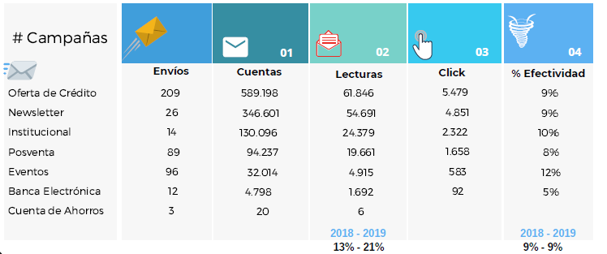
E-mail Marketing I Semestre 2020

Promedio de apertura del 55% y de click es del 15%. Con base en estos resultados de eficiencia se definen mejores contenidos y canales para campañas posteriores.

E-mail Marketing Año 2019

